Накладная-№3
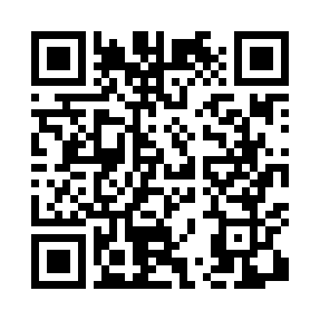
Номер товарно-транспортной накладной: |  |  | Торговый представитель: Amriyev Muhammad
Поставщик: Toshkent falcon fly 2 |  |  | Телефон торгового представителя: +998972880505
Дата отгрузки: 06.11.2025 |  |  | Контрагент: Dona zakass
Дата консигнации: |  |  | Адрес:
Доставщик: |  |  | Телефон:
Телефон доставщика:
Время заказа: 06.11.2025 14:47:57
№ | Штрих-код | Название товаров (работ,услуг) | Количество | Количество в кейсе | Цена | Сумма
 |  |  | 107 |  |  | 223.5
1 | 6915649156084 | Пластиковый салатница DB-59-79 | 30 | 30 шт. | 1.30 | 39
2 | 6915641742940 | Пластмасса салатница D174294 24x18.5x4 см DB- 59-32 | 15 | 15 шт. | 1.70 | 25.50
3 | 6915645645025 | Пластмасса ликоб 30x18 см DB-59-4 | 10 | 10 шт. | 2.70 | 27
4 | 6915641829405 | Пластмасса салатница A2940 21.5x16x4.5 см DB- 59-31 | 10 | 10 шт. | 1.50 | 15
5 | 6902011050330 | Пластмасса салатница JYH7085 30x14.5x4 см DB- 67-68 | 10 | 10 шт. | 3.40 | 34
6 | 6915646512036 | Пластмасса ликоб AA08 20.6x14.8x5.7 sm DB-59- 25 | 10 | 10 шт. | 2.10 | 21
7 | 6915641655110 | Пластмасса салатница 27.5x15x3 см DB-59-34 | 10 | 10 шт. | 2 | 20
8 | 6915646512012 | Пласмаст Салатница DB-59-23 | 12 | 12 шт. | 3.50 | 42
Итого: 223.5$|->UZS: 2,793,750.00

